Hoja 1
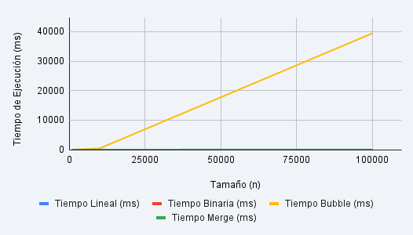
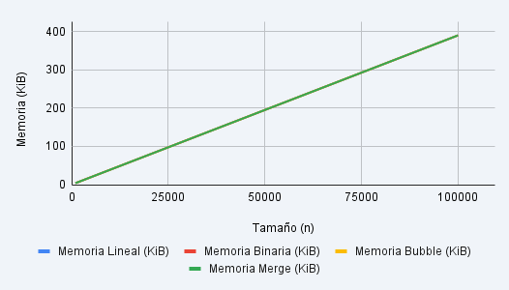
Tamaño (n) | Tiempo Lineal (ms) | Memoria Lineal (KiB) | Tiempo Binaria (ms) | Memoria Binaria (KiB) | Tiempo Bubble (ms) | Memoria Bubble (KiB) | Tiempo Merge (ms) | Memoria Merge (KiB)
1000 | 0 | 3.9062 | 0 | 3.9062 | 4 | 3.9062 | 1 | 3.9062
10000 | 0 | 39.0625 | 0 | 39.0625 | 377 | 39.0625 | 4 | 39.0625
100000 | 0 | 390.625 | 0 | 390.625 | 39489 | 390.625 | 46 | 390.625

